画像
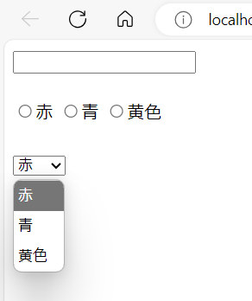
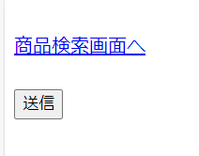
テキストボックス、ラジオボタン、プルダウンメニュー | ハイパーリンク、ボタン

